Graphique4
Répartition des élèves selon le nombre de mots lus en fonction de leur IPS en 2022
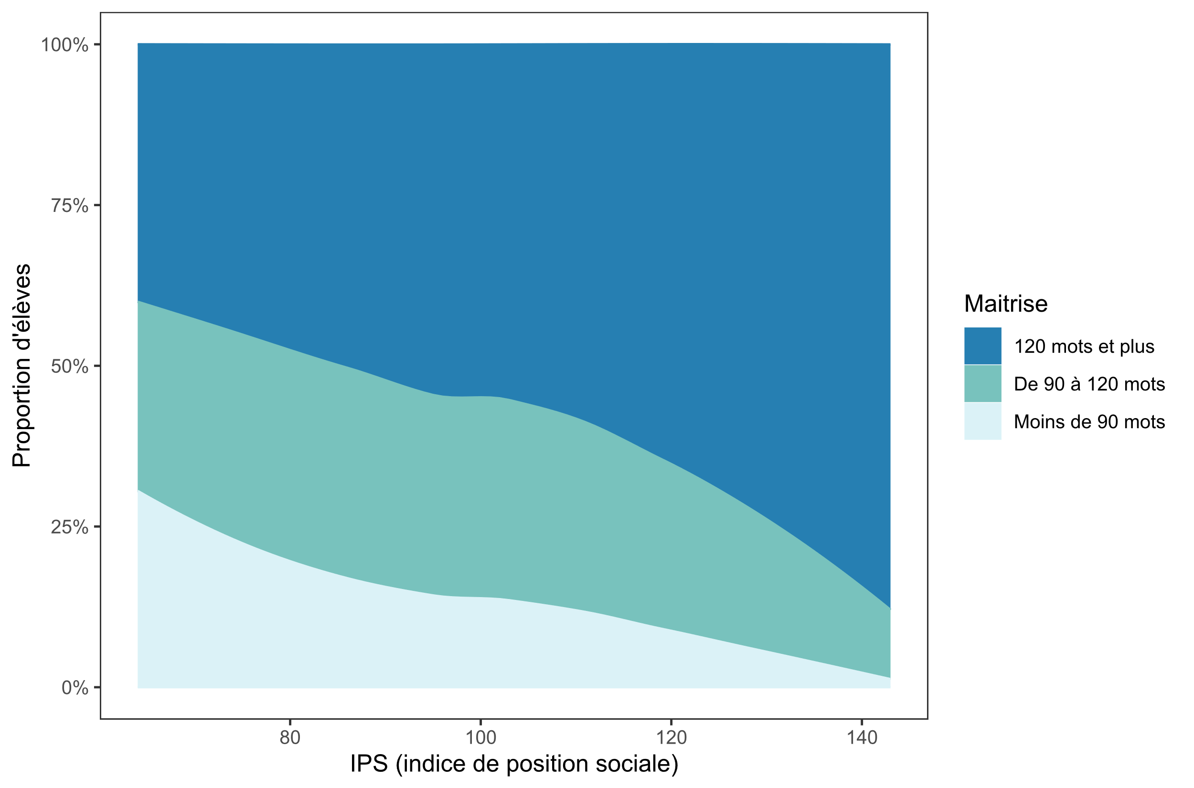

Lecture : Dans l'académie, à la rentrée 2022, plus l'indice de position sociale des élèves est élevé, plus la proportion d'élèves lisant 120 mots et plus est importante.
Source : Évaluation exhaustive en début de sixième, rentrée 2022, MENJ-DEPP.
Champ : Académie de Strasbourg, Public + Privé sous contrat. Indice de position sociale moyen des établissements (moyenne des IPS des élèves de 6e de ces établissements) et nombre moyen de mots lus en 1 minute par les élèves de 6e par établissement selon le niveau de maîtrise (moins de 90 mots, de 90 à 120 mots, 120 mots et plus).

Méthodologie : Ce graphique a été obtenu à partir d'un diagramme de dispersion (en points) qui croise pour chaque établissement les coordonnées de l'indice de position social moyen des établissements (moyenne des IPS des élèves de 6e de chaque établissement) et le niveau moyen des élèves en fluence (nombre de mots lus en 1 minute par niveau de maîtrise : moins de 90 mots, de 90 à 120 mots, 120 mots et plus). Ces points ont en suite été reliés entre eux puis lissés pour obtenir cette représentation.

